表紙
三菱电机自动化(中国)有限公司

智能作业指示系统 SAK系统
产品作业手顺宏文件定义设计

 | 第 1.0版 作成日 2019年 07月 11日

三菱电机机电（上海）有限公司

宏文件结构
智能作业指示系统 SAK系统 |  |  |  |  | 大分类 |  |  |  |  | 中分类 |  | 小分类
 |  |  |  |  | 设计 |  |  |  |  | 详细设计 |  | 宏文件结构设计
 |  |  |  |  | 资料No. |  |  | 作成日 |  |  | 更新日 | Version | 页
 |  |  |  |  |  |  |  |  |  |  | - | 1.0

 | 宏文件结构式样：

 |  |  | 产品 ： |  |  | 1.MAT描述
 |  |  |  |  |  | 2.sub lot ID
 |  |  |  |  |  | 3.MAT ID
 |  |  |  |  |  | 4.产品版本
 |  |  |  |  |  | 5.BOM名称
 |  |  |  |  |  | 6.BOM版本
 |  |  |  |  |  | 7.备注
 |  |  | 手顺： |  |  | 1.作业步骤设定
 |  |  |  |  |  |  | 步骤序号
 |  |  |  |  |  |  | 步骤类型
 |  |  |  |  |  |  | 步骤名称
 |  |  |  |  |  |  | 标准时间(秒)
 |  |  |  |  |  |  | 作业完成手动判断：作业步骤跳转到下一步的标识：TRUE（手动）; FALSE（自动）
 |  |  |  |  |  |  | 式样文件路径
 |  |  |  |  |  |  | 等待时间(秒)
 |  |  |  |  |  |  | 注意事项
 |  |  |  |  |  |  | 自动逻辑判断：作业步骤自动完成模式时，设置判断逻辑（参照：作业步骤自动判断逻辑定义）
 |  |  |  |  |  |  | 工序标识：当作业步骤分工序（作业员）操作时，设定对应的标识值
 |  |  |  |  |  |  | 照片保存地址
 |  |  |  |  |  | 2.物料设定
 |  |  |  |  |  |  | 步骤序号
 |  |  |  |  |  |  | 物料代码
 |  |  |  |  |  |  | 需求数量
 |  |  |  |  |  |  | 取料计数：取料后自动扣除对应物料盒中库存量的设定：TRUE（自动扣除）; FALSE（不扣除）
 |  |  |  |  |  |  | 物料灯逻辑判定：物料盒提示灯根据物料需求数量反复亮灯提示
 |  |  |  |  |  | 3.工具规格设定
 |  |  |  |  |  |  | 步骤序号
 |  |  |  |  |  |  | 工具代码
 |  |  |  |  |  |  | 计数：步骤内，该工具使用次数（如：螺丝刀拧几个螺丝）
 |  |  |  |  |  |  | 旋转扭矩 |  | 最大值
 |  |  |  |  |  |  |  |  | 最小值
 |  |  |  |  |  |  | 旋转时间 |  | 最大值
 |  |  |  |  |  |  |  |  | 最小值
原系统中该部分的用意不清楚，需要商讨是否需要
 |  |  |  |  |  |  |  |  | 最大值
 |  |  |  |  |  |  | 旋转角度 |  | 最小值
 |  |  |  |  |  |  | 工具使用逻辑判定：作业工具操作时使用的判断处理逻辑（参照：工具使用逻辑定义）
 |  |  |  |  |  | 4.单个产品单个步骤的MES图号检验
 |  |  |  |  |  |  | 步骤序号
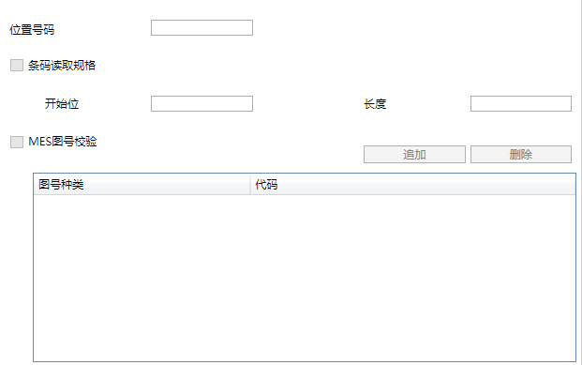
 |  |  |  |  |  |  | 物料代码追溯
 |  |  |  |  |  |  | 位置号码
 |  |  |  |  |  |  | 条码读取规格
 |  |  |  |  |  |  | 开始位
 |  |  |  |  |  |  | 长度
 |  |  |  |  |  |  | MES图号校验
 |  |  |  |  |  |  | 图号种类
 |  |  |  |  |  |  | 代码

 |  | 作业步骤自动判断逻辑定义：
 |  | 类型： | JobStepEnum
 |  |  | JobStepOK：物料与工具条件都成立，自动往下执行 反则：物料灯条件或者工具条件不成立，亮警示灯
 |  |  | JMaterialLampOK：物料条件成立，自动往下执行 反则：物料灯条件不成立，亮警示灯
 |  |  | JToolOK：工具条件成立，自动往下执行 反则：工具条件不成立，亮警示灯
 |  |  | PhotographOK：拍照保存成功，自动往下执行 反则：出现错误，亮警示灯或者其它

 |  | 物料灯逻辑定义：
 |  | 类型： | MaterialLampEnum
 |  |  | MaterialLampOK：取物料达到所有的次数时，灭灯 反则：亮物料灯

 |  | 工具使用逻辑定义
 |  | 类型： | ToolEnum：有判断数值时，使用本逻辑处理
 |  |  | ToolOK：判定数值符合时，亮成功提示灯同时停止蜂鸣器提示
 |  |  | ToolNG：判定数值不符时，亮警告提示灯同时蜂鸣器提示

 |  | 宏文件标签：
 |  |  |  | 1.Product_Start：单个产品设定开始
 |  |  |  | 2.Product_End：单个产品设定结束
 |  |  |  | 3.JobStep_Start：单个产品的作业步骤设定开始
 |  |  |  | 4.JobStep_End：单个产品的作业步骤设定结束
 |  |  |  | 5.MatterSetting_Start：单个产品单个步骤的物料设定开始
 |  |  |  | 6.MatterSetting_End：单个产品单个步骤的物料设定结束
 |  |  |  | 7.ToolSetting_Start：单个产品单个步骤的工具规格设定开始
 |  |  |  | 8.ToolSetting_End：单个产品单个步骤的工具规格设定结束
 |  |  |  | 9.MESImageCheck_Start：单个产品单个步骤的MES图号检验开始
 |  |  |  | 10.MesImageCheck_End：单个产品单个步骤的MES图号检验

